Overview
 | Example | Value | % | Euro | % | Euro | % | Euro
Buget | 100% | € 10,000.00 | Location 1 |  | Location 2 |  | Location 3 |  | Location 1 Price | € 4,000.00 | Euro | Location 2 Price | € 2,000.00 | Euro | Location 2 Price | € 3,000.00 | Euro
Locatie | 20% | € 2,000.00 | 40% | € 4,000.00 | 20% | € 2,000.00 | 30% | € 3,000.00 | Breakfast | Yes | Included? | Breakfast | Yes | Included? | Breakfast | Yes | Included?
Transport | 10% | € 1,000.00 | 3% | € 280.00 | 1% | € 140.00 | 2% | € 210.00 | Launch | Yes | Included? | Launch | No | Included? | Launch | Yes | Included?
Meals | 20% | € 2,000.00 | 2% | € 150.00 | 14% | € 1,350.00 | 6% | € 550.00 | Dinner | Yes | Included? | Dinner | No | Included? | Dinner | No | Included? | Yes
Drinks | 10% | € 1,000.00 | 9% | € 900.00 | 9% | € 900.00 | 9% | € 900.00 | Numar persoane | € 50.00 | persoane | Numar persoane | € 50.00 | persoane | Numar persoane | € 50.00 | persoane | No
Activities | 20% | € 2,000.00 | 20% | € 2,000.00 | 20% | € 2,000.00 | 20% | € 2,000.00 | Pret per sandwhich | € 3.00 | 0% | Pret per sandwhich | € 3.00 | 0% | Pret per sandwhich | € 3.00 | 0%
DJ & entertainment | 15% | € 1,500.00 | 10% | € 1,000.00 | 10% | € 1,000.00 | 10% | € 1,000.00 | Meals | € 150.00 | 2% | Meals | € 1,350.00 | 14% | Meals | € 550.00 | 6% | Mare
Reserve | 5% | € 500.00 | 17% | € 1,670.00 | 26% | € 2,610.00 | 23% | € 2,340.00 | Pret per sticla de apa in Autocar | € 1.00 | 0% | Pret per sticla de apa in Autocar | € 1.00 | 0% | Pret per sticla de apa in Autocar | € 1.00 | 0% | Mic
 |  |  |  |  |  |  |  |  | Apa | € 100.00 | 1% | Apa | € 100.00 | 1% | Apa | € 100.00 | 1%
 |  |  |  |  |  |  |  |  | Sucuri | € 100.00 | 1% | Sucuri | € 100.00 | 1% | Sucuri | € 100.00 | 1%
 |  |  |  |  |  |  |  |  | Bere | € 250.00 | 3% | Bere | € 250.00 | 3% | Bere | € 250.00 | 3%
 |  |  |  |  |  |  |  |  | Whiskey | € 100.00 | 1% | Whiskey | € 100.00 | 1% | Whiskey | € 100.00 | 1%
 |  |  |  |  |  |  |  |  | Gin | € 100.00 | 1% | Gin | € 100.00 | 1% | Gin | € 100.00 | 1%
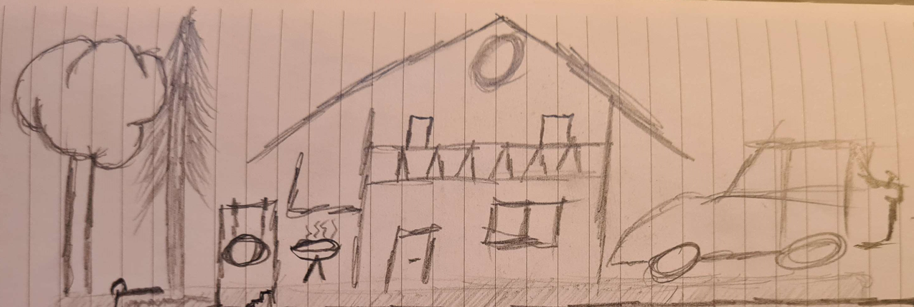
 |  |  |  |  |  |  |  |  | Rom | € 100.00 | 1% | Rom | € 100.00 | 1% | Rom | € 100.00 | 1%
 |  |  |  |  |  |  |  |  | Vin | € 100.00 | 1% | Vin | € 100.00 | 1% | Vin | € 100.00 | 1%
 |  |  |  |  |  |  |  |  | Drinks | € 900.00 | 9% | Drinks | € 900.00 | 9% | Drinks | € 900.00 | 9%
 |  |  |  |  |  |  |  |  | Distance | € 400.00 | km | Distance | € 200.00 | km | Distance | € 300.00 | km
 |  |  |  |  |  |  |  |  | Tip Autocar | Mare |  | Tip Autocar | Mare |  | Tip Autocar | Mare
 |  |  |  |  |  |  |  |  | Numar Autocare | 1 |  | Numar Autocare | 1 |  | Numar Autocare | 1
 |  |  |  |  |  |  |  |  | Distanta intre opriri | 200 | km | Distanta intre opriri | 200 | km | Distanta intre opriri | 200 | km
 |  |  |  |  |  |  |  |  | Numar opriri | 2 | opriri | Numar opriri | 1 | opriri | Numar opriri | 2 | opriri
 |  |  |  |  |  |  |  |  | Pret transport per 100 km | € 70.00 |  | Pret transport per 100 km | € 70.00 |  | Pret transport per 100 km | € 70.00
 |  |  |  |  |  |  |  |  | Transport | € 280.00 |  | Transport | € 140.00 |  | Transport | € 210.00
 |  |  |  |  |  |  |  |  | DJ | € 1,000.00 | 10% | DJ | € 1,000.00 | 10% | DJ | € 1,000.00 | 10%
 |  |  |  |  |  |  |  |  | Activitati | € 2,000.00 | 20% | Activitati | € 2,000.00 | 20% | Activitati | € 2,000.00 | 20%

Finance Report
Optiunea 1 |  |  |  | Option 2 |  |  | Option 3
Pensiunea Valea Zanelor |  |  |  | Pensiunea Vila Boierilor |  |  | Pensiunea Trecatoarea Dacilor
Categorii | Target | Real |  | Category | Percentage | Value | Category | Percentage | Value
Buget | € 5,000.00 | € 5,000.00 |  | Buget | 100% | € 5,000.00 | Buget | 100% | € 5,000.00
Locatie | € 2,500.00 | € 2,000.00 |  | Locatie |  |  | Locatie
Transport | € 1,000.00 | € 1,000.00 |  | Transport |  |  | Transport
Catering | € 1,000.00 | € 1,000.00 |  | Catering |  |  | Catering
Activities | € 1,000.00 | € 1,000.00 |  | Activities |  |  | Activities
Rezerva | € (500.00) | € - |  | Reserve | 100% | € 5,000.00 | Reserve | 100% | € 5,000.00

 | Pensiunea Valea Zanelor | Pensiunea Vila Boierilor | Pensiunea Trecatoarea Dacilor
Categorii | Optiunea 1 | Optiunea 2 | Optiunea 3 | Target
Buget | € 5,200.00 | € 5,200.00 | € 5,200.00 | € 5,000.00
Locatie | € 2,000.00 | € 2,000.00 | € 2,250.00 | € 2,000.00
Transport | € 1,000.00 | € 700.00 | € 600.00 | € 1,000.00
Catering | € 1,000.00 | € 1,000.00 | € 900.00 | € 1,000.00
Activities | € 700.00 | € 1,500.00 | € 1,400.00 | € 1,000.00
Rezerva | € 500.00 | € - | € 50.00 | € -
Buget

 | Locatie
 | Target
 | Optiune 1
 | Optiune 2
 | Optiune 3

